Sheet2
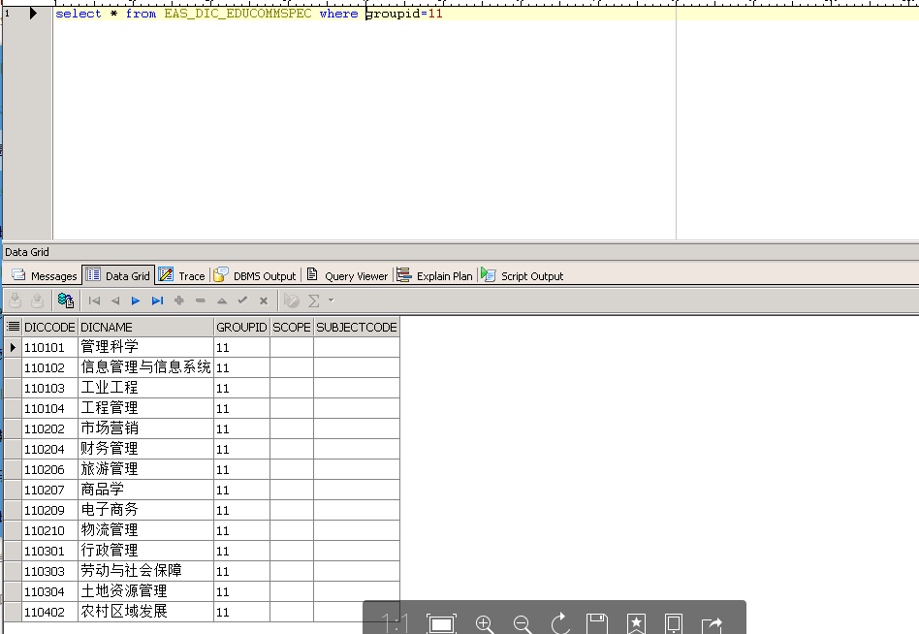

11的学科都写成12了

